事前準備
料金データをテーブルに登録済みの状態で実施

テストケースを実施するために事前に準備したものがあれば、そのスクリーンショットを添付します。

ケース1-8
テストケースを実施した証拠となるスクリーンショットを添付します。
操作した前後で結果が異なる場合は、それがわかるよう前後のスクリーンショットを張るなど工夫をしてください。
1.未ログイン状態でログイン画面に遷移
２．料金管理タブを押下
操作している画面のURLを含めると明確になります

No1：タブバーに”料金管理”タブが表示されていること
No.2：画面遷移しないこと

ケース番号ごとにシートを作成します。 (まとめることも可能です)

赤枠を利用すると操作した場所がわかります

操作した場所や実施した手順がわかるよう、番号または矢印を用いてわかりやすくします。

３．ログイン後、料金管理タブを押下

４．料金名空欄で”検索”ボタンを押下
 | ■詳細設計書
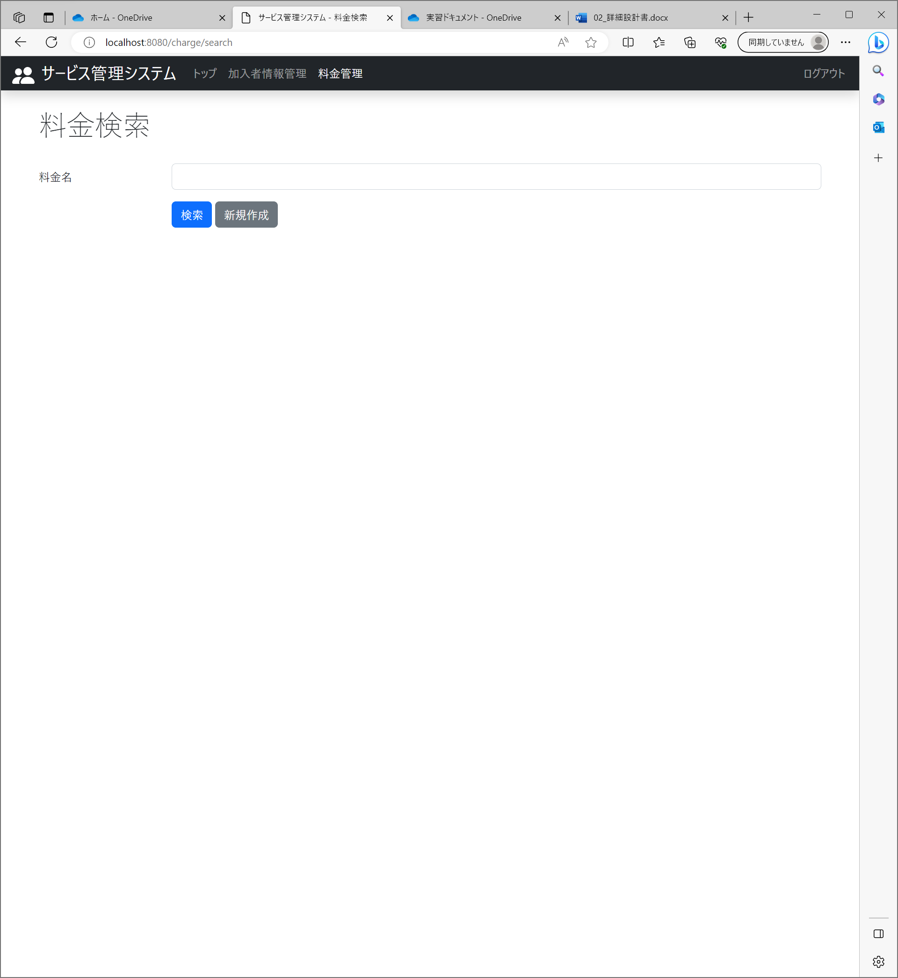
No.3：料金情報検索画面に遷移すること （～/change/search）
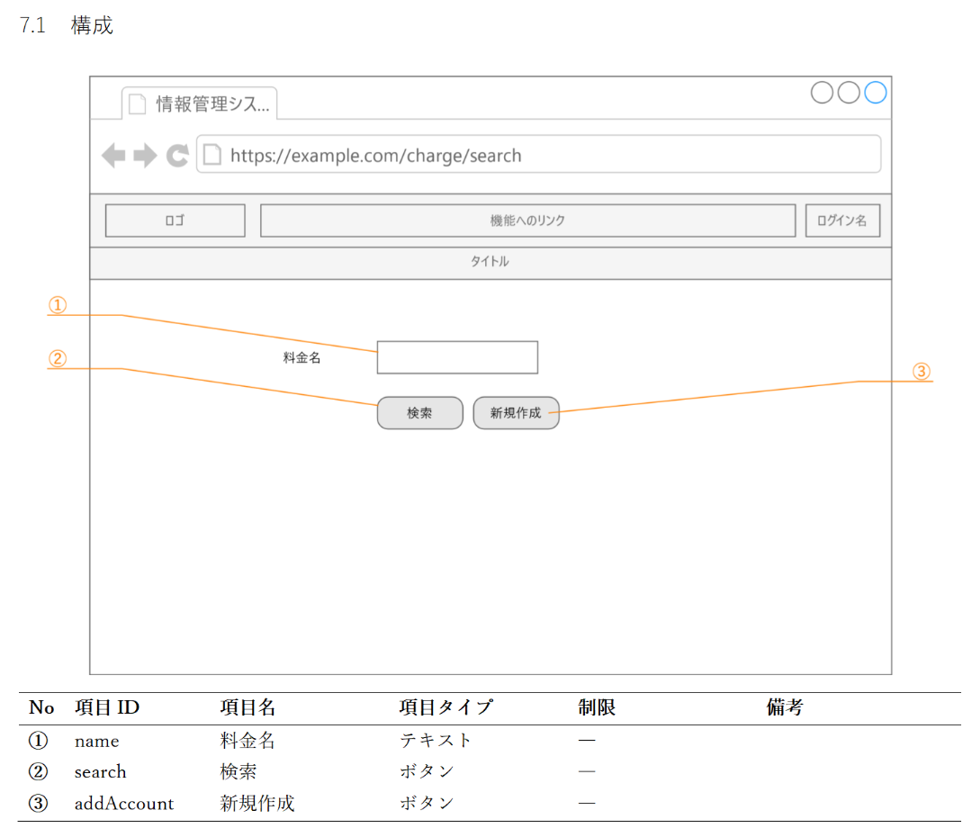

No.4：画面のレイアウトが設計書の通りであること

５．“戻る”ボタンを押下

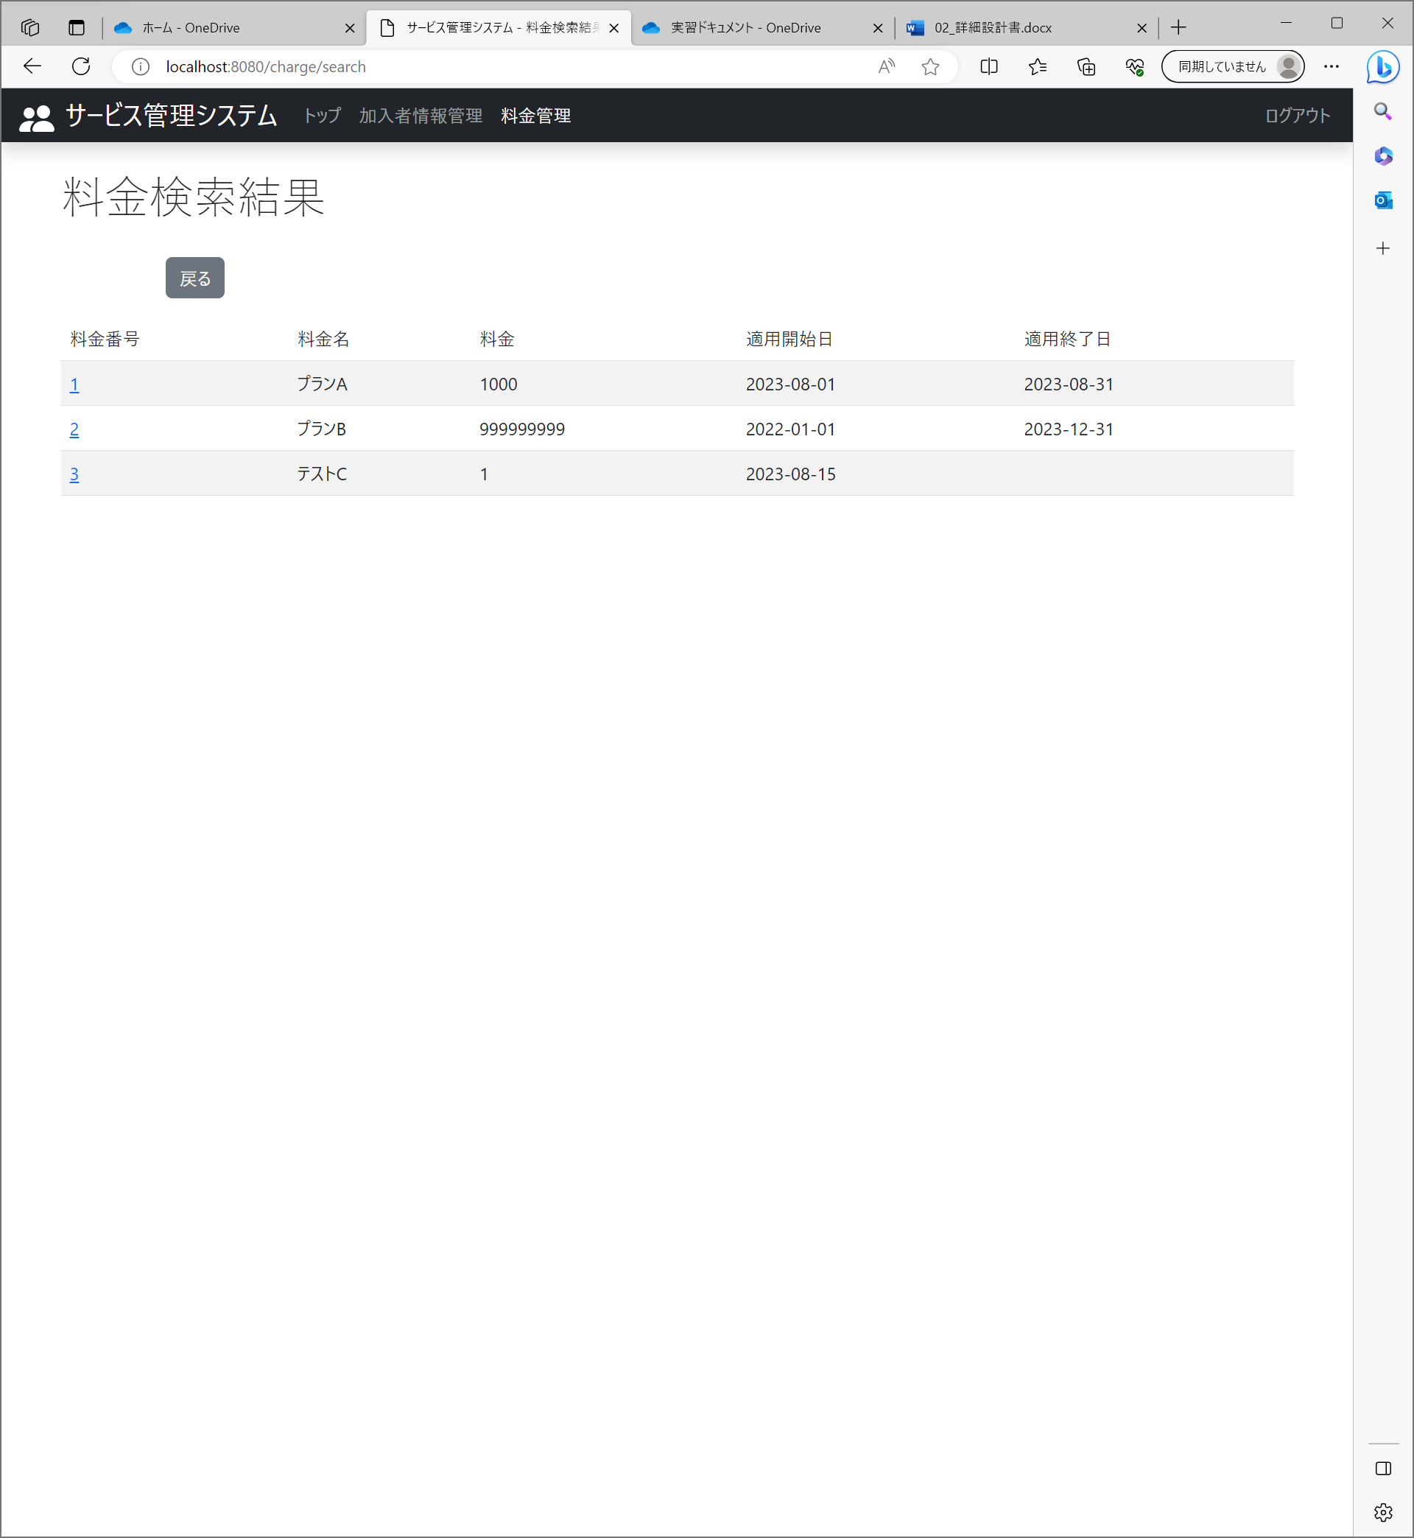
 | ■詳細設計書
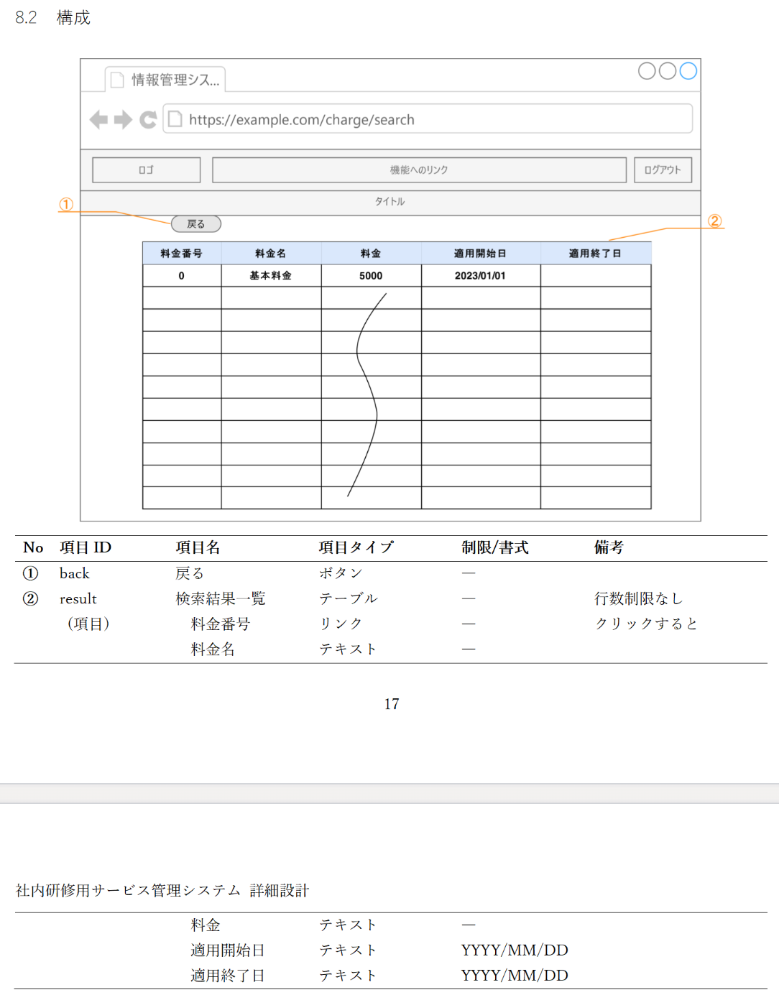

No.5：料金検索結果一覧画面が表示されること
No.6：画面のレイアウトが設計書の通りであること

No.7：検索結果に料金全件が表示されていること

No.8：料金情報検索条件画面が表示されていること

ケース9
１．料金名に該当しない文字列を入力し、”検索”ボタンを押下

No.9：検索結果に料金が表示されていないこと

ケース10
１．料金名に完全一致する文字列を入力し、”検索”ボタンを押下

No.10：検索結果に該当の料金が表示されていること

ケース11
１．料金名に部分一致する文字列を入力し、”検索”ボタンを押下

No.11：検索結果に該当の料金が表示されていること

